关系图
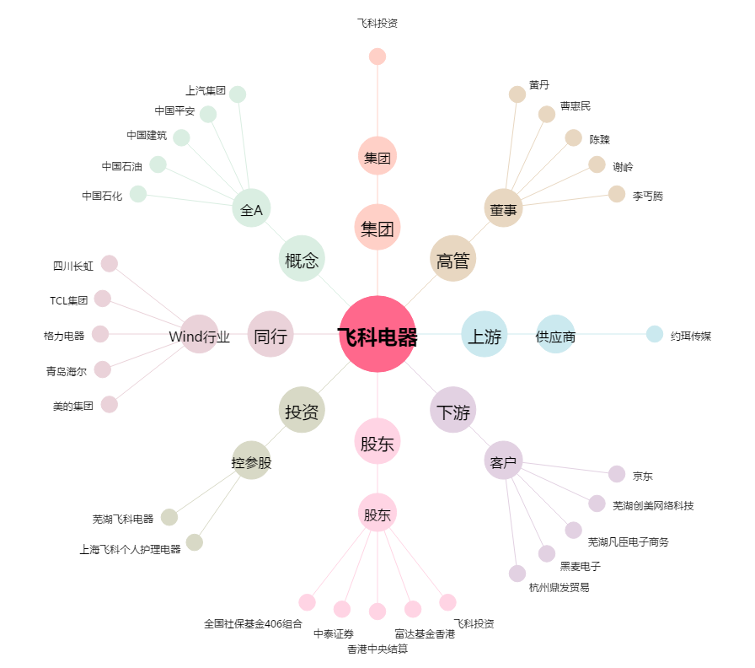
飞科电器[603868.SH] - 关系概览图

